Sheet1
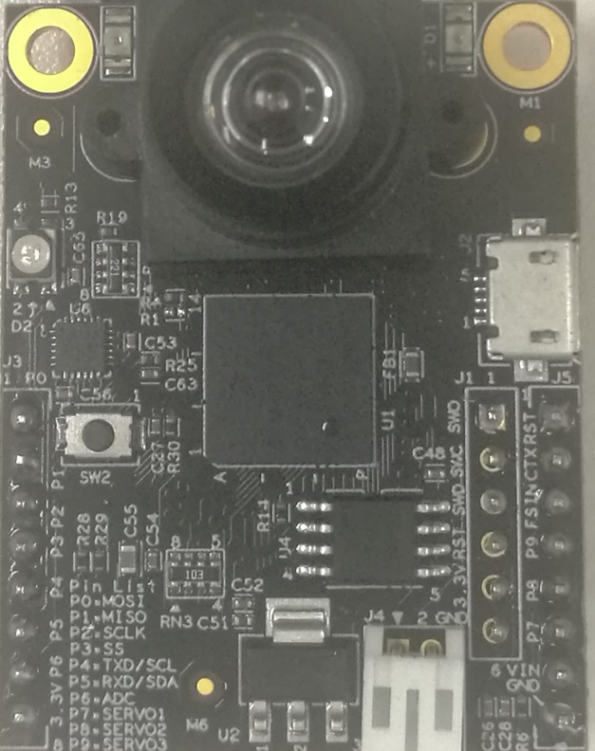
副功能2 | 副功能1 | 主功能 | CPU名 | 管脚名 | 管脚名 | CPU名 | 主功能 | 副功能1 | 副功能2

 | PWM1.B2/PWM1 | MOSI1 | EMC_28 | MOSI1 | nReset
 | PWM3.A0/PWM2 | MISO1 | EMC_29 | MISO1 | Servo4 | B1_08 | QTmr1.3/Servo4 |  | CAN2.TX
 | PWM1.A2/PWM3 | SCK1 | EMC_27 | SCK1 | FrameSync
 | PWM3.B0/PWM4 | CS1 | EMC_30 | CS1 | Servo3 | B1_09 | QTmr2.3/Servo3 |  | CAN2.RX
 | PWM3.B3/PWM5 | SCL3 | EMC_22 | SCL3 | Servo2 | EMC_20 | QTmr2.1/Servo2 | RXD4
QTmr2.2/Servo5 | PWM3.A3/PWM6 | SDA3 | EMC_21 | SDA3 | Servo1 | EMC_19 | QTmr2.0/Servo1 | TXD4
 | PWM1.X3/PWM7 | ADC1.2 | AD_B0_13 | AIN2 | 5VIn
 |  |  |  | 3.3V | GND

